估价对象
 | 建筑面积 | 总楼层 | 所在楼层
海南省海口市澄迈县后海温泉小镇H2住宅楼5层506 | 86.28 | 25（-1） | 5 | 560820 | 86280 | 647100 | 6500 | 7500
海南省海口市澄迈县后海温泉小镇H2住宅楼24层23A06 | 82.73 | 25（-1） | 24 | 554291 | 82730 | 637021 | 6700 | 7700
海南省海口市澄迈县后海温泉小镇G1住宅楼二单元18层1801 | 88.38 | 18（-1） | 18 | 700389 | 88380 | 788769 | 7924.7454175 | 8924.7454175
 | 257.39 |  |  | 1815500 |  | 2072890

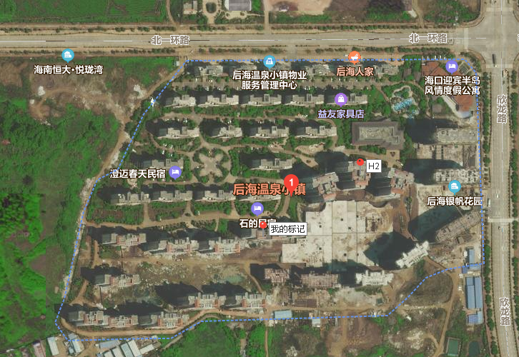

买卖案例（报价）
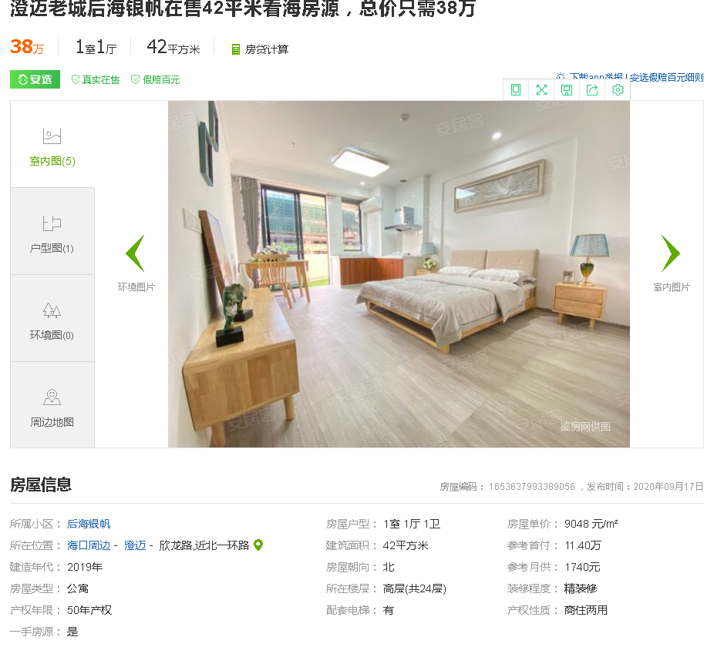

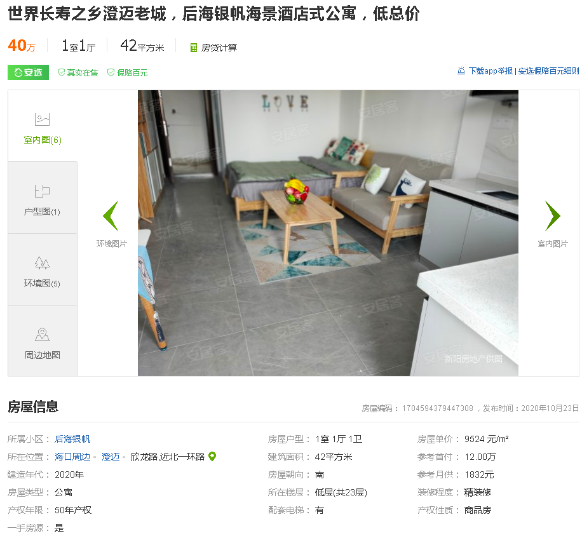

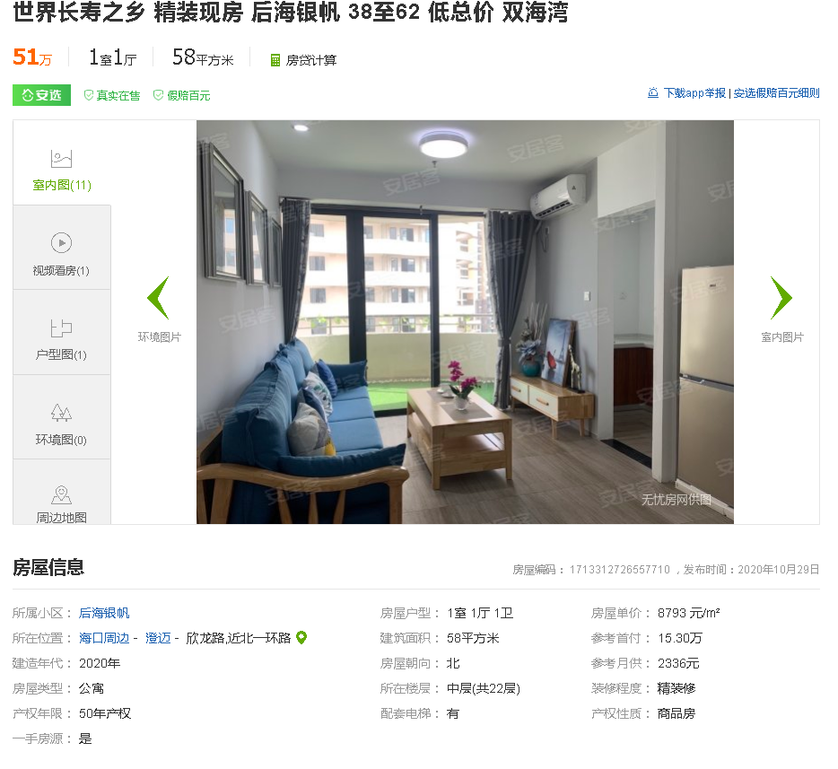

Sheet2
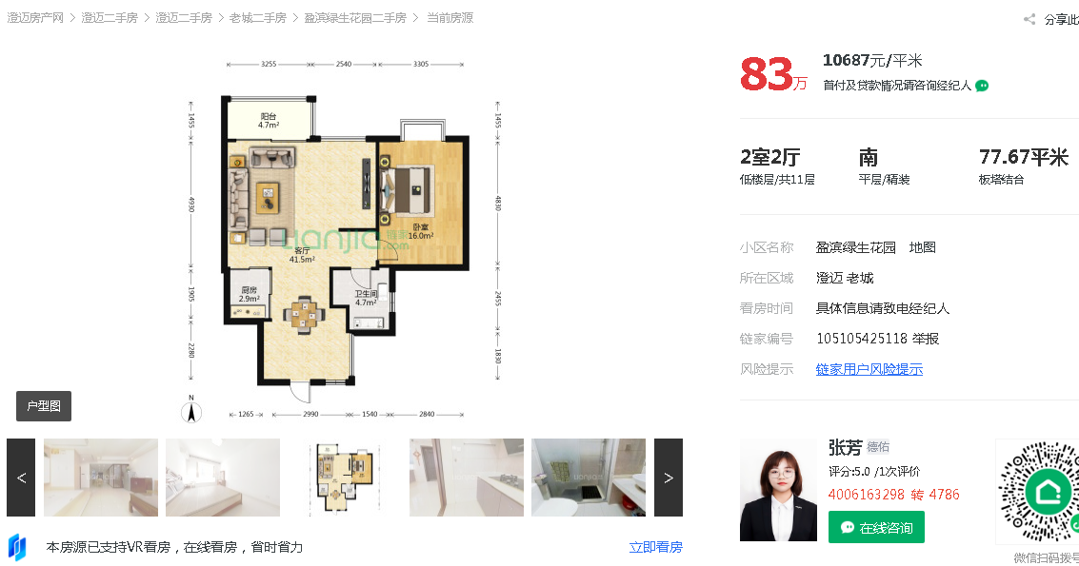

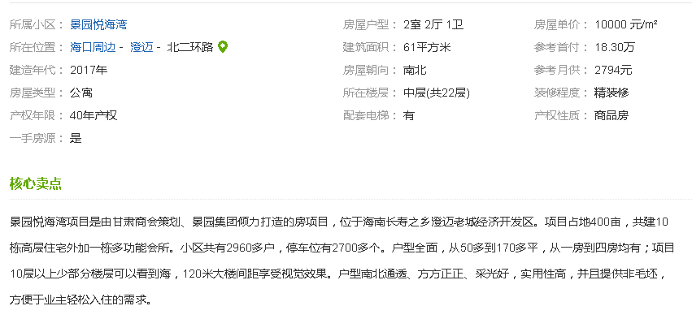

出租案例
